List1
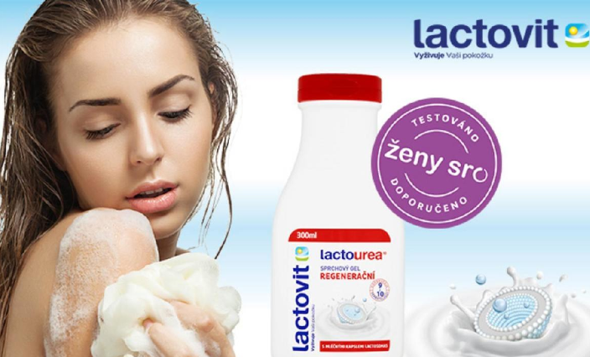
 |  | LACTOVIT distribuční sada
 |  | k nákupu za 5 000,-Kč bez DPH 4ks Lactovit SG Urea 500ml ZDARMA
 |  | k nákupu za 8 000,-Kč bez DPH 9ks Lactovit SG Urea 500ml ZDARMA
 |  | 6.5.-30.6.2024
kód | ean | název | bal. | b. PC b.DPH | sleva | akční PC b.DPH | obj. | obj.celkem
6226 | 8411660421821 | Lactovit*SG 300ml Fruit broskev/grep | 8 | 40.98 | 23.42% | 31.38 |  | 0.00
6227 | 8411660421807 | Lactovit*SG 300ml Fruit kiwi/hrozny | 8 | 40.98 | 23.42% | 31.38 |  | 0.00
6229 | 8411135005297 | Lactovit*SG 300ml Men 3v1 Lactourea | 8 | 40.98 | 23.42% | 31.38 |  | 0.00
6224 | 8411660420916 | Lactovit*SG 300ml Men Active | 8 | 40.98 | 23.42% | 31.38 |  | 0.00
6220 | 8595059740257 | Lactovit*SG 300ml | 8 | 40.98 | 23.42% | 31.38 |  | 0.00
6228 | 8411660421890 | Lactovit*SG 300ml Lactooil Intenzivní | 8 | 40.98 | 23.42% | 31.38 |  | 0.00
6222 | 8595059740295 | Lactovit*SG 300ml Lactouera | 8 | 40.98 | 23.42% | 31.38 |  | 0.00
6241 | 8411135007390 | Lactovit*SG 300ml Lactourea zpevňující | 8 | 40.99 | 23.42% | 31.39 |  | 0.00
6242 | 8411135007420 | Lactovit*SG 300ml Lactourea Oleo | 8 | 40.99 | 23.42% | 31.39 |  | 0.00
6230 | 8595059740264 | Lactovit*SG 500ml | 8 | 64.37 | 11.93% | 56.69 |  | 0.00
6243 | 8411135007406 | Lactovit*SG 500ml Lactourea zpevňující | 9 | 64.37 | 11.93% | 56.69 |  | 0.00
6244 | 8411135007437 | Lactovit*SG 500ml Lactourea Oleo | 9 | 64.37 | 11.93% | 56.69 |  | 0.00
6233 | 8411135351929 | Lactovit*SG 500ml Fruit broskev/grep | 9 | 64.37 | 11.93% | 56.69 |  | 0.00
6234 | 8411135351905 | Lactovit*SG 500ml Fruit kiwi/hrozny | 9 | 64.37 | 11.93% | 56.69 |  | 0.00
6235 | 8411135351820 | Lactovit*SG 500ml Lactooil Intenzivní | 9 | 64.37 | 11.93% | 56.69 |  | 0.00
6232 | 8595059740301 | Lactovit*SG 500ml Lactourea | 9 | 64.37 | 11.93% | 56.69 |  | 0.00
6239 | 8411135005600 | Lactovit*SG 250ml intim Activit care | 9 | 71.49 | 4.27% | 68.43 |  | 0.00
6237 | 8411135005587 | Lactovit*SG 250ml intim Originál | 6 | 71.49 | 4.27% | 68.43 |  | 0.00
6238 | 8411135005594 | Lactovit*SG 250ml intim Lactourea | 6 | 71.49 | 4.27% | 68.44 |  | 0.00
6257 | 8411660650771 | Lactovit*mléko 400ml Lactourea pumpa | 6 | 94.70 | 4.27% | 90.65 |  | 0.00
6258 | 8411135354807 | Lactovit*mléko 400ml Lactooil Intenziv | 6 | 94.70 | 4.27% | 90.65 |  | 0.00
6254 | 8411660650023 | Lactovit*mléko 400ml Original pumpa | 6 | 94.70 | 4.27% | 90.65 |  | 0.00
6255 | 8411135354357 | Lactovit*mléko 400ml zpevňuj. pumpa | 6 | 94.70 | 4.27% | 90.65 |  | 0.00
6249 | 8411135007246 | Lactovit*mléko 400ml Lactourea zpevňuj | 6 | 94.70 | 4.27% | 90.65 |  | 0.00
6259 | 8411135007192 | Lactovit*mléko 400ml Lactourea Oleo | 6 | 94.70 | 4.27% | 90.65 |  | 0.00
6272 | 8411135003705 | Lactovit*krém pěnový 250ml Lactourea | 6 | 87.86 | 4.27% | 84.10 |  | 0.00
6274 | 8411135006423 | Lactovit*krém pěnový 400ml Lactourea | 6 | 120.07 | 4.27% | 114.94 |  | 0.00
 |  |  |  |  |  |  |  | 0.00
90919 |  | Lactovit*SG 500ml Lactourea ZDARMA | 4ks | 0.01 | 0 | 0.01 | 4ks
90919 |  | Lactovit*SG 500ml Lactourea ZDARMA | 9ks | 0.01 | 0 | 0.01 | 9ks
 | 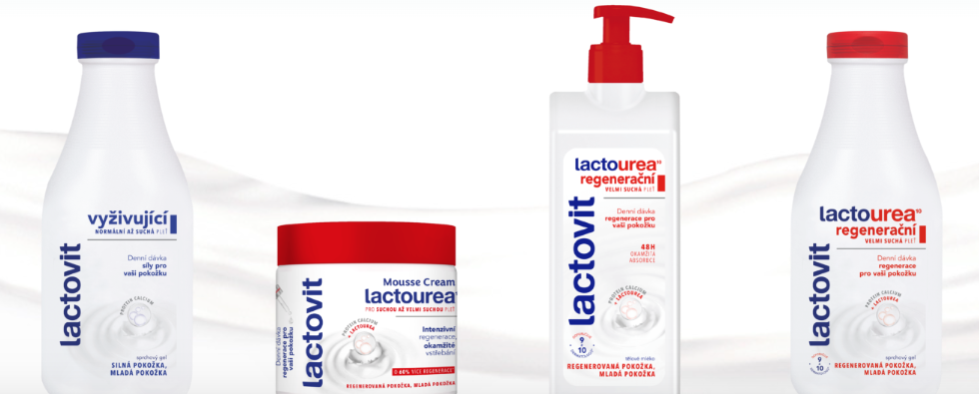 |  |  |  | Akce je platná do vyčerpání zboží zdarma
ESPACE velkoobchod drogerie s.r.o., Steinerova 604, 149 00 Praha 4, espace.objednavky@espacevo.cz, www.primadrogerie.cz www.espacevo.cz

